Přihláška polka
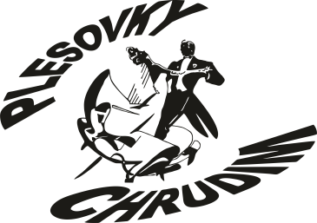 |  | Přihláška do soutěže
 |  | Mistrovství SUT ČR
 |  | PLESOVÉ CHOREOGRAFIE A PÁROVÉ TANCE - Chrudim
 |  | 4. květen 2019 – Muzeum Chrudim

Soutěžní disciplína: |  | ČESKÁ POLKA - PÁRY
Název souboru:
Vedoucí souboru:
 | Mobil:
 | E-mail:

Seznam tančících |  | "Vyplňte jména a data narození tančících, věk se dopočte";"")
Č. | Příjmení | Jméno | Datum narození | Věk | Věkový průměr | Věková kategorie
1 |  |  |  |  | #DIV/0! | (vyplňte seznam tančích)

2 |  |  |  |  | #DIV/0! | (vyplňte seznam tančích)

3 |  |  |  |  | #DIV/0! | (vyplňte seznam tančích)

4 |  |  |  |  | #DIV/0! | (vyplňte seznam tančích)

5 |  |  |  |  | #DIV/0! | (vyplňte seznam tančích)

6 |  |  |  |  | #DIV/0! | (vyplňte seznam tančích)

7 |  |  |  |  | #DIV/0! | (vyplňte seznam tančích)

8 |  |  |  |  | #DIV/0! | (vyplňte seznam tančích)

9 |  |  |  |  | #DIV/0! | (vyplňte seznam tančích)

10 |  |  |  |  | #DIV/0! | (vyplňte seznam tančích)

11 |  |  |  |  | #DIV/0! | (vyplňte seznam tančích)

12 |  |  |  |  | #DIV/0! | (vyplňte seznam tančích)

Poznámky:

Upozornění:
Soutěžící startují v soutěži na vlastní nebezpečí.
Všichni tanečníci, vedoucí souborů a choreografové přihlášením se na soutěž souhlasí
s tím, pořadatel nebo jím pověřená osoba, pořizovala fotografické či zvukově obrazové
záznamy ze soutěže a s jejich následným použitím v dokumentačních a propagačních materiálech
všemi známými způsoby (TV, internet, tištěná média atd.).
Právo na čest a lidskou důstojnost není tímto dotčeno. Souhlas je dán bez nároku tanečníků,
vedoucích souborů či choreografů na jakoukoli odměnu či plnění na dobu neomezenou
od pořízení záznamu v neomezeném počtu vysílání nebo zveřejnění na území celého světa.
Pořadatel může tato práva převést na třetí osoby, které nesmějí porušit právo na čest a lidskou důstojnost.

Vyplněnou přihlášku zašlete nejpozději do 18.4.2019 na adresu Hana Černá, Šmídova 200,
 |  | 538 51 Chrast nebo e-mailem na adresu cerny-chrast@chrudim.cz

